ER図
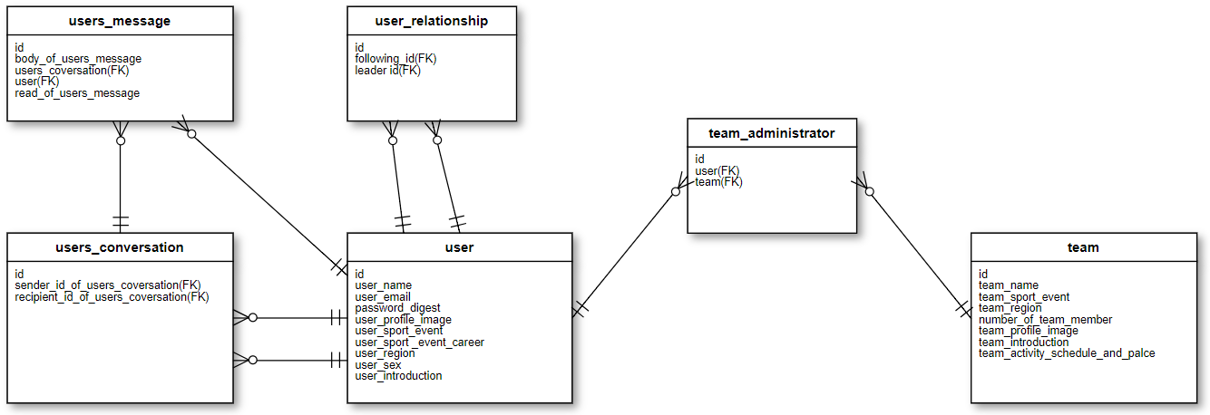

画面遷移図
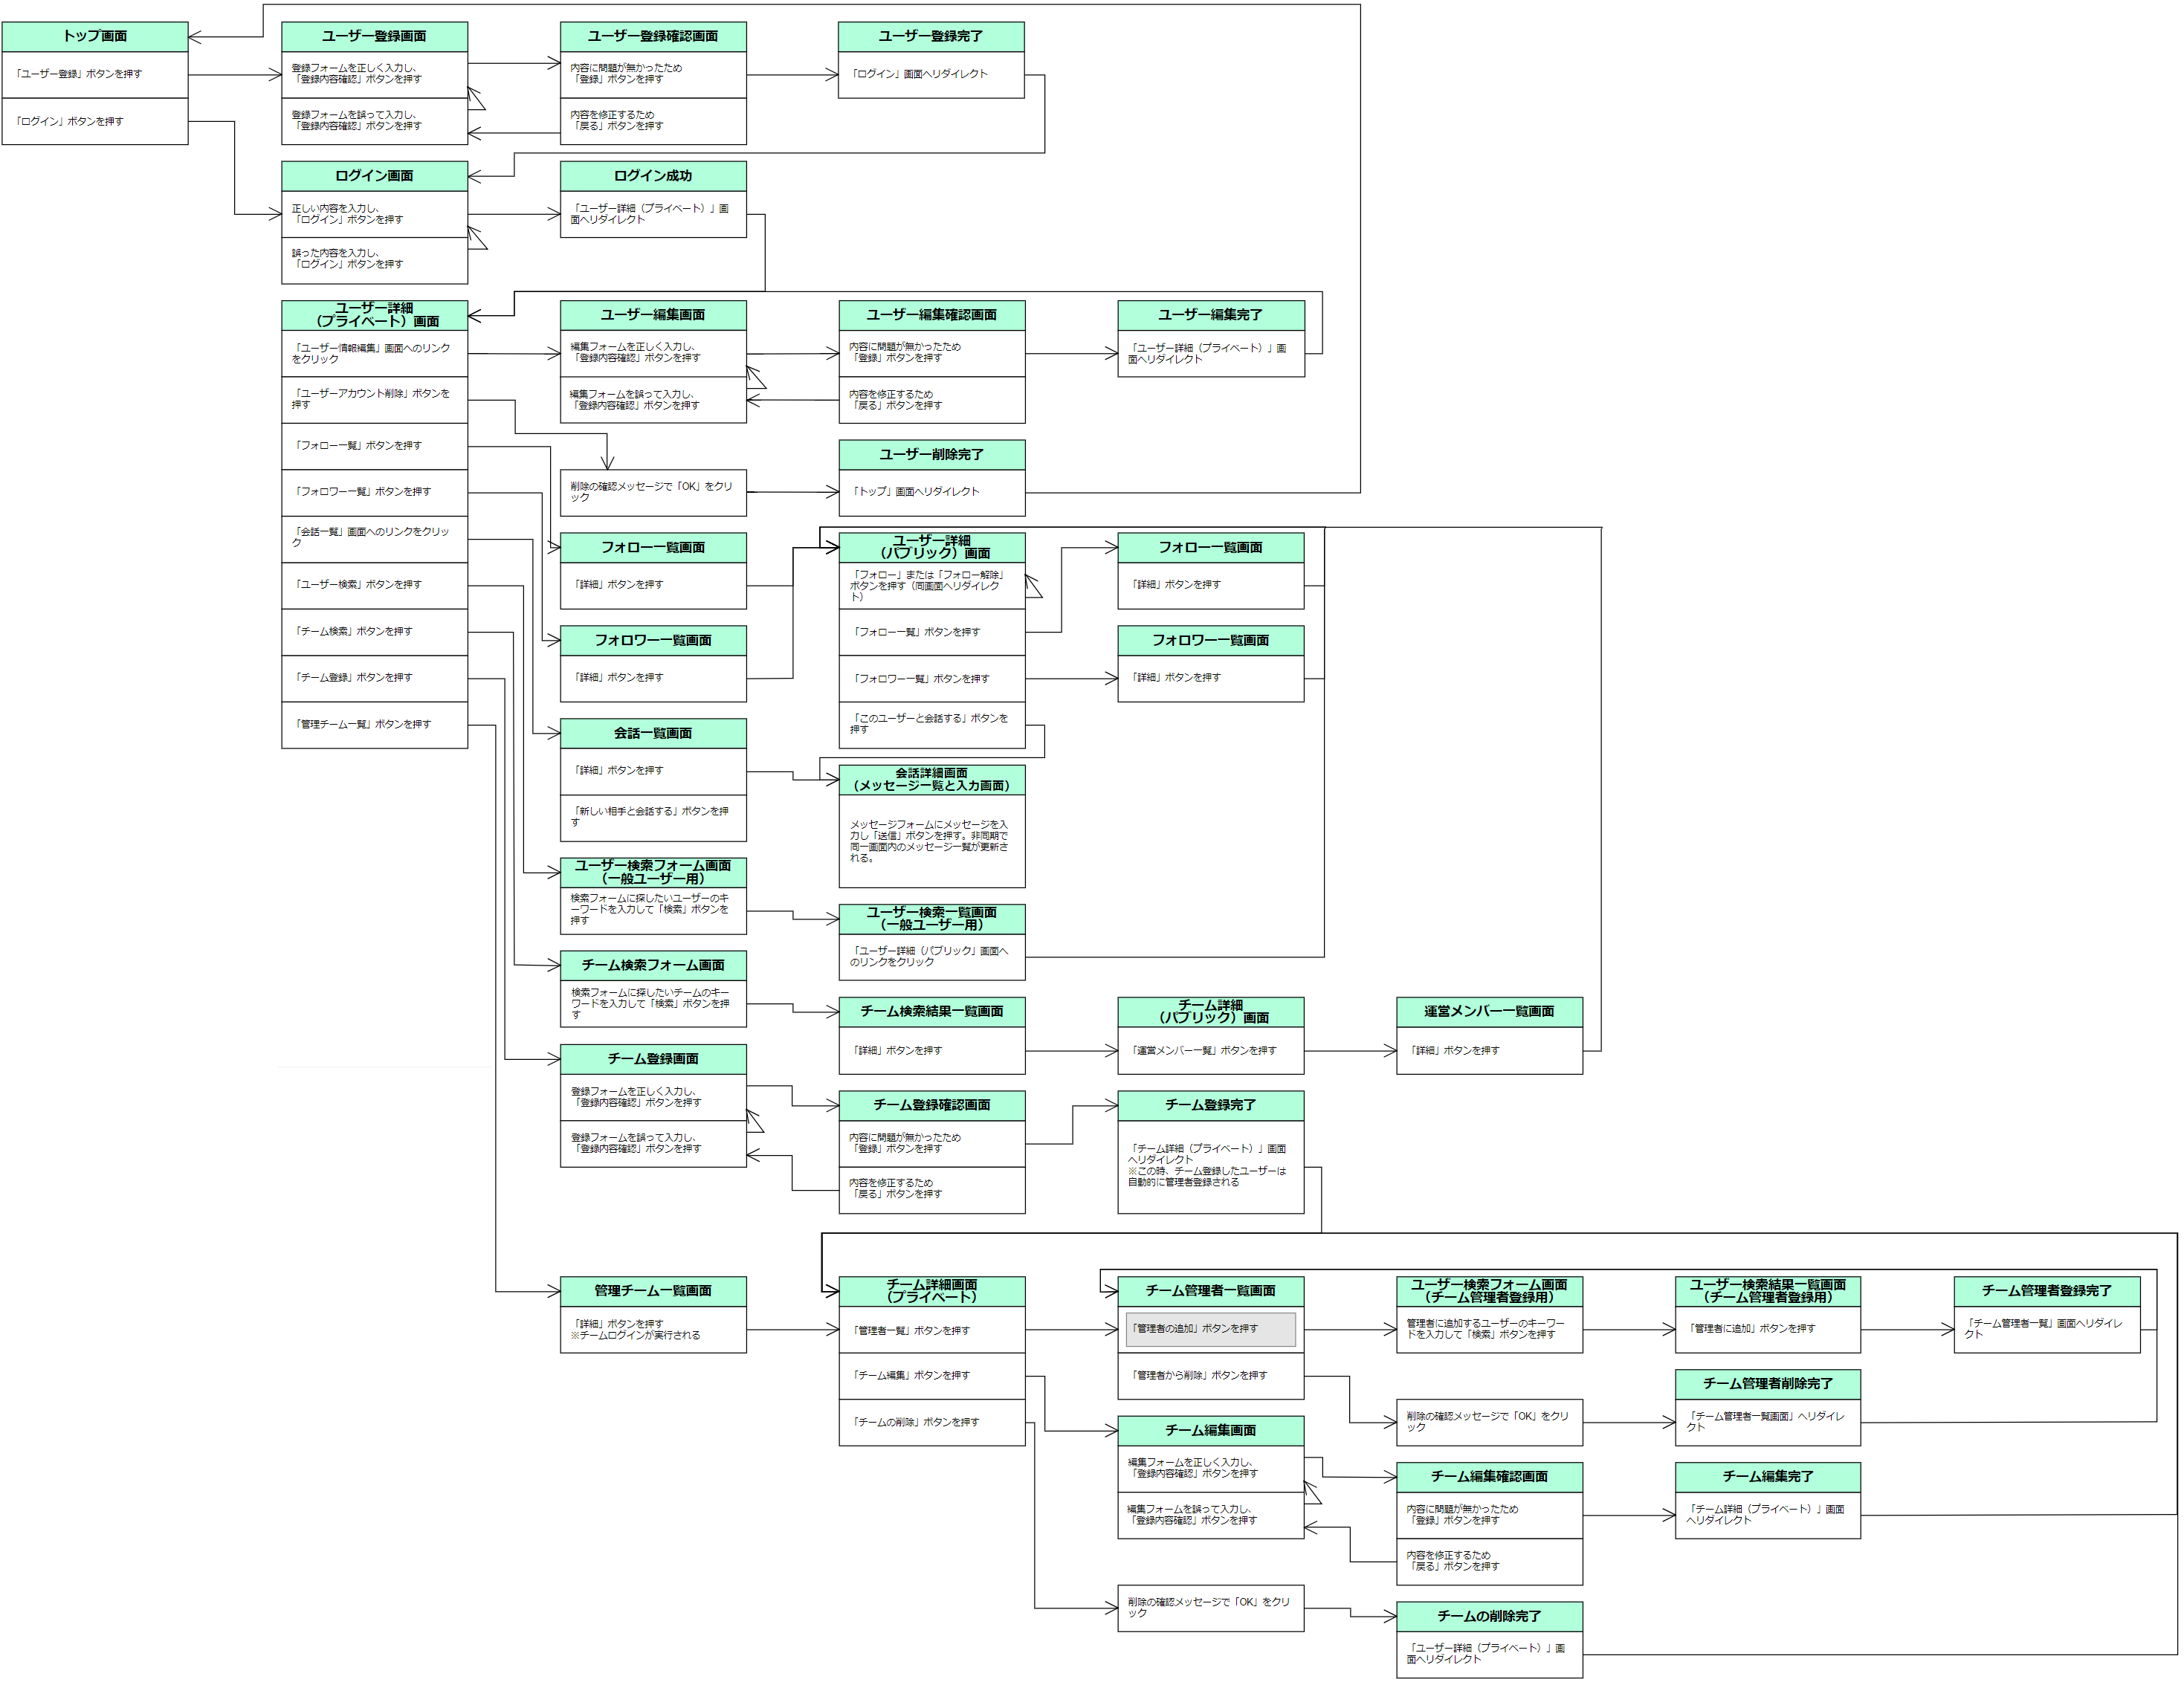

ワイヤーフレーム
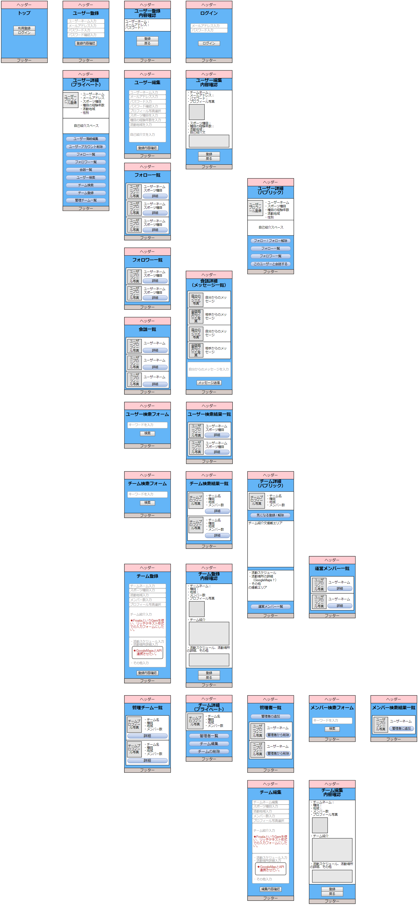
※ヘッダーにはグローバルナビゲーションメニューを以下の内容で実装 ログイン時のメニュー：「トップ画面」「ユーザー詳細（プライベート）」「チーム検索フォーム」「ユーザー検索フォーム」「ログアウト」以上５つのリンク ログアウト時のメニュー：「トップ画面」「ログイン」「ユーザー登録」以上３つのリンク

